Menú Formato
FORMATO DE APROVISIONAMIENTO DE SERVICIOS DE SEGURIDAD PERIMETRAL |  | CÓDIGO | IMS-FR07
 |  | VERSIÓN | 2.0
 |  | CLASIFICACIÓN | Privado
 |  | PÁGINA | 1 de 13

1. Datos del Servicio (IFX)
 | Para Tener en cuenta: - El encargado de diligenciar el formato en la pestañas que son responsables de IFX es el Gerente de Proyectos, el resto de pestañas las diligencia el Cliente, cuando requiera ayuda adicional de IFX NETWORKS, acudiendo al Gerente de Proyecto encargado. Hay items cuya definición es responsabilidad de IFX y se dan a conocer al cliente con fin informativo. - El Cliente solo debe diligenciar las pestañas que apliquen para el servicio contratado, si no aplican pestañas, debe dejarlas en blanco. - Cuando el Cliente no especifique configuraciones especiales, IFX cargará la configuración predeterminada.
2. Topología (IFX)

3. Identificación de Objetos (Cliente)
4. Acceso NAT (Cliente)

5. Configuración de Filtro Web (Cliente)

6. Antivirus (IFX - Informativo para Cliente)

7. Control de Aplicaciones (Cliente)
8. Configuración de VPN

9. Configuración de IPS (IFX - Informativo para Cliente)

10. Enrutamiento (Cliente, si aplica)

11. Políticas de Seguridad

12. Configuración de Fortianalyzer

Datos del Servicio IFX
FORMATO DE APROVISIONAMIENTO DE SERVICIOS DE SEGURIDAD PERIMETRAL |  |  |  | CÓDIGO | IMS-FR07
 |  |  |  | VERSIÓN | 2.0
 |  |  |  | CLASIFICACIÓN | Privado
 |  |  |  | PÁGINA | 2 de 13

DATOS DEL SERVICIO

DATOS COMUNES EMPRESA
NOMBRE DEL CLIENTE
ATENCIÓN DEL CLIENTE EN IFX NETWORKS
INGENIERO PREVENTA | Nombre:
 | Correo: |  | Teléfono:
AGENTE COMERCIAL | Nombre:
 | Correo: |  | Teléfono:
INGENIERO DE PROYECTOS | Nombre:
 | Correo: |  | Teléfono:
INFORMACIÓN APROVISIONAMIENTO | Nombre:
 | Correo: |  | Teléfono:
FUNCIONALIDADES UTM
Filtrado Web |  | Control de aplicaciones | VPN
Antivirus |  | Filtrado Email | IPS
DATOS DE EQUIPOS A INSTALAR
Tipo de Equipo | Modelo | Serial | Ubicación | Cantidad

OBSERVACIONES

Menú Principal

Topología IFX
FORMATO DE APROVISIONAMIENTO DE SERVICIOS DE SEGURIDAD PERIMETRAL | CÓDIGO | IMS-FR07
 | VERSIÓN | 2.0
 | CLASIFICACIÓN | Privado
 | PÁGINA | 3 de 13

TOPOLOGÍA Y TRAZAS

Nota: Colocar el diagrama de Red de la solución. Esto es suministrado por el Ingeniero de Aprovisionamiento encargado.

IMAGEN

Menú Principal

Identificacion Objetos Clientes
FORMATO DE APROVISIONAMIENTO DE SERVICIOS DE SEGURIDAD PERIMETRAL |  |  | CÓDIGO | IMS-FR07
 |  |  | VERSIÓN | 2.0
 |  |  | CLASIFICACIÓN | Privado
 |  |  | PÁGINA | 4 de 13

IDENTIFICACIÓN DE OBJETOS
Nota: En este apartado debe escribirse cómo se quiere agrupar usuarios o direcciones IP, es muy útil cuando se quieren definir grupos de navegación como Gerentes, Jefes, Auxiliares. Se agrupan entidades para usarlos en las políticas de seguridad y filtrado de contenido. Asi mismo se deberá identificar servidores con direccionamiento publico y privado y con sus servicios tanto internos como publicados en internet y equipos de tratamiento especial o VIP.

Direcciones IPv4
Interfaz Red Usuario | Nombre del Objeto (Grupos, usuarios o equipos) | Dirección IP/FQDN/DHCP | Miembros | Servicio (Puertos y Protocolo de transporte)

 | Gerencia | 172.31.202.1-30 (dhcp) | Permisivo genral
 | Administrativo | 172.31.202.31-179 (dhcp) | intermedio
 | maquinas | 172.31.202.180-253 | intermedio

Direcciones IPv6
Interfaz Red Usuario | Nombre del Objeto (Grupos, usuarios o equipos) | Dirección IP/FQDN/DHCP | Miembros | Servicio (Puertos y Protocolo de transporte)

Menú Principal

Acceso NAT Cliente
 |  |  |  |  | SI
 |  |  |  |  | NO

FORMATO DE APROVISIONAMIENTO DE SERVICIOS DE SEGURIDAD PERIMETRAL |  |  | CÓDIGO | IMS-FR07
 |  |  | VERSIÓN | 2.0
 |  |  | CLASIFICACIÓN | Privado
 |  |  | PÁGINA | 5 de 13

ACCESOS DESDE INTERNET A LOS RECURSOS DE LA RED INTERNA
Nota: En este apartado se configuran las opciones de NAT (Network address translation). Si requiere ayuda adicional para diligenicar este apartado comunicarse con el Gerente de Proyectos encargado.

VIRTUAL IP
Nombre | Dirección IP Externa | Servicio Externo (Puertos y Protocolo de transporte) | Dirección IP Interna | Servicio Interno (Puertos y Protocolo de transporte)

SI | Create reflexive rule | Para crear una regla de espejo que invierte los criterios de coincidencia de la regla a partir de la cual se creó

Menú Principal

FiltroWeb Cliente
FORMATO DE APROVISIONAMIENTO DE SERVICIOS DE SEGURIDAD PERIMETRAL |  |  |  |  | CÓDIGO |  | IMS-FR07
 |  |  |  |  | VERSIÓN |  | 4.0
 |  |  |  |  | CLASIFICACIÓN |  | Privado
 |  |  |  |  | PÁGINA |  | 6 de 13

FILTRADO WEB
Nota: En este apartado se deben especificar los perfiles para el control de navegación de los usuarios de acuerdo con las categorías definidas por el fabricante. En caso de no especificar filtros, se cargará uno predeterminado por IFX NETWORKS (IFX_WEB_ACRÓNIMO_CLIENTE, se debe crear el perfil asociando o identificando el cliente respectivo). Allow: Permitir Block: Bloquear Monitor: Monitorear

CATEGORÍA | IFX_WEB_ACRONIMO_CLIENTE | Perfil 1 | Perfil 2 | Perfil 3 | Perfil 4 | Perfil 5 | Perfil 6 | Perfil 7
Potentially Liable
Drug Abuse | Block | Block | Allow
Hacking | Block
Illegal or Unethical | Block
Discrimination | Block
Explicit Violence | Block
Extremist Groups | Block
Proxy Avoidance | Block
Plagiarism | Block
Child Abuse | Block
Adult/Mature Content
Alternative Beliefs | Block
Abortion | Block
Other Adult Materials | Block
Advocacy Organizations | Block
Gambling | Block
Nudity and Risque | Block
Pornography | Block
Dating | Block
Weapons (Sales) | Block
Marijuana | Block
Sex Education | Block
Alcohol | Block
Tobacco | Block
Lingerie and Swimsuit | Block
Sports Hunting and War Games | Block
Bandwidth Consuming
Freeware and Software Downloads | Monitor
File Sharing and Storage | Monitor
Streaming Media and Download | Monitor
Peer-to-peer File Sharing | Monitor
Internet Radio and TV | Monitor
Internet Telephony | Monitor
Security Risk
Malicious Websites | Block
Phishing | Block
Spam URLs | Block
Dynamic DNS | Block
Newly Observed Domain | Block
Newly Registered Domain | Block
General Interest - Personal
Advertising | Monitor
Brokerage and Trading | Monitor
Games | Monitor
Web-based Email | Monitor
Entertainment | Monitor
Arts and Culture | Monitor
Education | Monitor
Health and Wellness | Monitor
Job Search | Monitor
Medicine | Monitor
News and Media | Monitor
Social Networking | Monitor
Political Organizations | Monitor
Reference | Monitor
Global Religion | Monitor
Shopping | Monitor
Society and Lifestyles | Monitor
Sports | Monitor
Travel | Monitor
Personal Vehicles | Monitor
Dynamic Content | Monitor
Meaningless Content | Monitor
Folklore | Monitor
Web Chat | Monitor
Instant Messaging | Monitor
Newsgroups and Message Boards | Monitor
Digital Postcards | Monitor
Child Education | Monitor
Real Estate | Monitor
Restaurant and Dining | Monitor
Personal Websites and Blogs | Monitor
Content Servers | Monitor
Domain Parking | Monitor
Personal Privacy | Monitor
Auction | Monitor
General Interest - Business
Finance and Banking | Monitor
Search Engines and Portals | Monitor
General Organizations | Monitor
Business | Monitor
Information and Computer Security | Monitor
Government and Legal Organizations | Monitor
Information Technology | Monitor
Armed Forces | Monitor
Web Hosting | Monitor
Secure Websites | Monitor
Web-based Applications | Monitor
Charitable Organizationns | Monitor
Remote Access | Monitor
Web Analytics | Monitor
Online Meeting | Monitor
Unrated | Monitor
Menú Principal

Antivirus IFX
FORMATO DE APROVISIONAMIENTO DE SERVICIOS DE SEGURIDAD PERIMETRAL | CÓDIGO | IMS-FR07
 | VERSIÓN | 2.0
 | CLASIFICACIÓN | Privado
 | PÁGINA | 7 de 13

CONFIGURACIÓN DE ANTIVIRUS
Nota: En este apartado se especifica la confirguración de las reglas de Firewall que permiten la navegación de usuarios y servidores a Internet, la publicación de servicios del cliente en internet y las reglas de VPN. IFX NETWORKS cargará la confirguración predeterminada IFX_AV_ACRÓNIMO_CLIENTE (se debe crear el perfil asociando o identificando el cliente respectivo) para el AntiVirus.

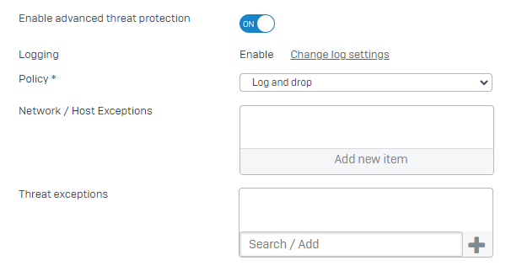

Menú Principal

Control_APP Cliente
FORMATO DE APROVISIONAMIENTO DE SERVICIOS DE SEGURIDAD PERIMETRAL |  |  |  |  | CÓDIGO |  | IMS-FR07 |  | Allow
 |  |  |  |  | VERSIÓN |  | 2.0 |  | Deny
 |  |  |  |  | CLASIFICACIÓN |  | Privado |  | Warn
 |  |  |  |  | PÁGINA |  | 8 de 13
...
CATEGORÍA | IFX_APC_ACRONIMO_CLIENTE | Perfil 1 | Perfil 2 | Perfil 3 | Perfil 4 | Perfil 5 | Perfil 6 | Perfil 7
Block filter avoidance apps | Allow
Block generally unwanted apps | Allow
Block high risk (Risk Level 4 and 5) apps | Allow
Block peer to peer (P2P) networking apps | Allow
Block very high risk (Risk Level 5) apps | Allow
Deny All | Allow

Menú Principal

VPN_Cliente
...
PUERTO SERVICIO PERMITIDO (UDP O TCP) | SERVICIO/DESCRIPCIÓN DE LA POLÍTICA

Menú Principal

IPS_Cliente
FORMATO DE APROVISIONAMIENTO DE SERVICIOS DE SEGURIDAD PERIMETRAL |  | CÓDIGO | IMS-FR07
 |  | VERSIÓN | 2.0
 |  | CLASIFICACIÓN | Privado
 |  | PÁGINA | 10 de 13

CONFIGURACIÓN IPS
IPS CLIENTE | IPS SERVIDOR
Nota: A continuación la configuración de un perfil por defecto denominado IFX_IPSC_ACRÓNIMO_CLIENTE, este deberá ser aplicado en las reglas de firewall que permitan la navegación de usuarios a internet. Así mismo en reglas de VPN, en función de la identificación de objetos. | Nota: A continuación la configuración de un perfil por defecto denominado IFX_IPSS_ACRÓNIMO_CLIENTE, este deberá ser aplicado tanto en las reglas de firewall que permitan la navegacion de servidores a internet; como para las reglas de firewall que permitan la publicacion de servicios del cliente en internet. Asi mismo en reglas de VPN, todo en funcion de la identificacion de objetos.

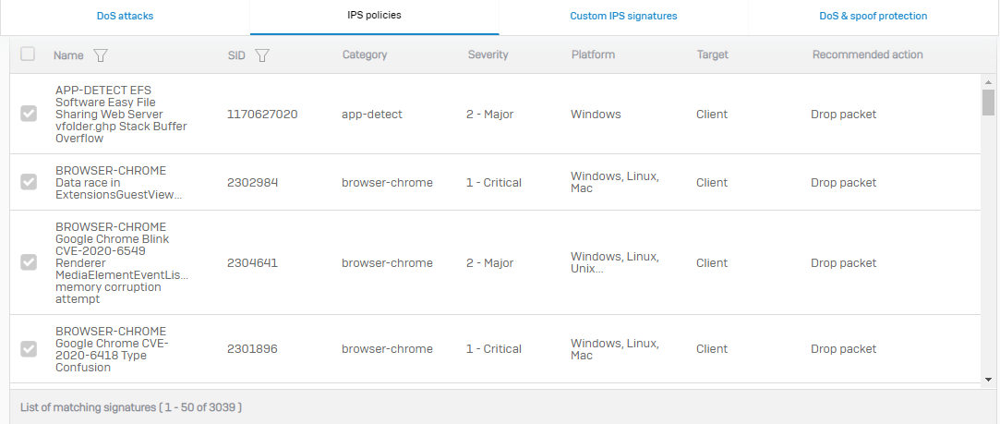 | 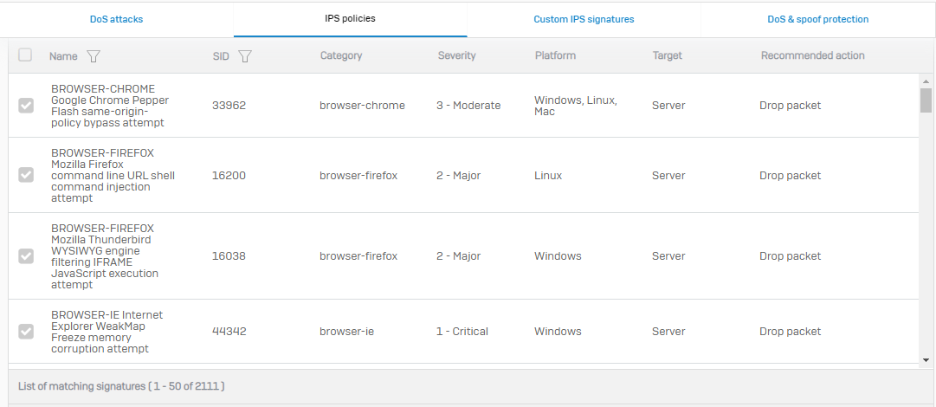

Menú Principal

Enrutamiento_Cliente
...
Menú Principal

Politicas_Seg_Cliente
...
Menú Principal

